Voorblad


Document naam | Integrale Beveiliging Rijksvastgoedbedrijf Opdrachten (IBRO)
Auteur | RVB Team Integralebeveiling en Privacy
Versie | 0.9.1
Datum | 2023-10-24
Classificatie | OPENBAAR
Toelichting | De gehele IBRO vermeldt voor alle typen geclassificeerde informatie (openbaar tot en met Staatsgeheim Zeer Geheim) welke maatregelen van toepassing zijn. De "standaard" classificatie van alle informatie is "Intern Vertrouwelijk", tenzij anders nadrukkelijk zichtbaar vermeld. De hier vermelde IBRO-maatregelen zijn vergelijkbaar met de ABDO-maatregelen zoals die door het ministerie van Defensie worden gehanteerd.
Bij tegenstrijdigheden | Bij tegenstrijdigheden geldt de zwaarste maatregel, tenzij het RVB anders besluit.
Eigenaar | Vragen, opmerkingen en toelichten kunnen gericht worden aan: postbus.rvb.informatiebeveiliging@rijksoverheid.nl

Classificatieschema
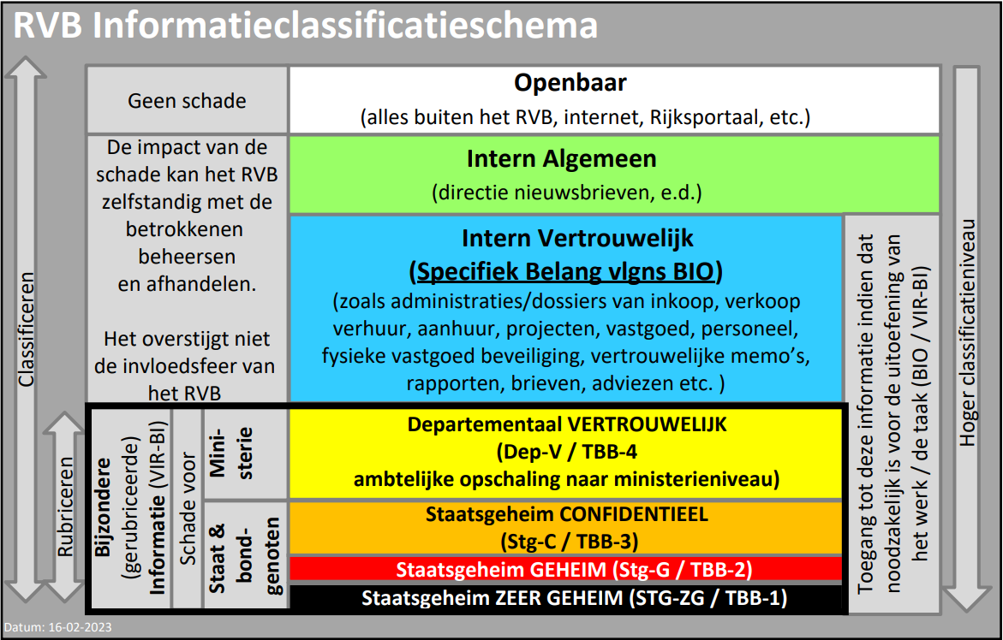
OPENBAAR | Integrale Beveiliging Rijksvastgoedbedrijf Opdrachten (IBRO) | Datum | 2023-10-24
 |  | Versie | 0.9.1

